ブランチ間のマージ (マージリクエストあり)
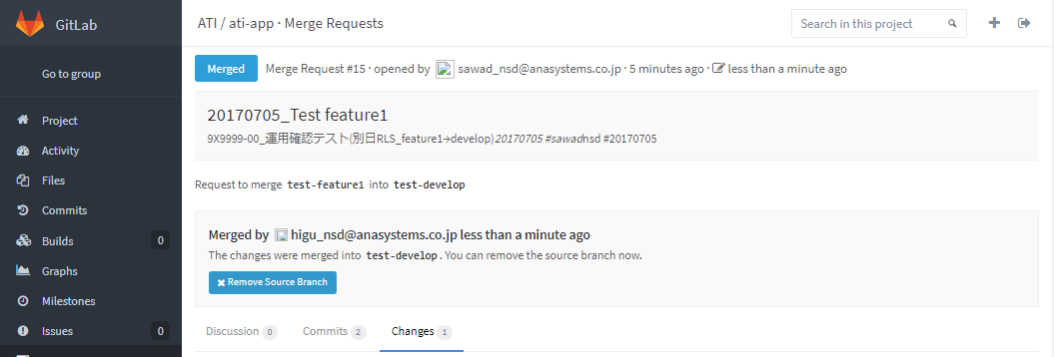
システム名 |  |  |  | ASWツアー国内 |  | ドキュメント名 | Git運用手順書(GitLab)MERGE |  |  | フェーズ | 詳細設計 | 版 | 1.0.0
設計書種別 |  |  |  | ブランチ間のマージ (マージリクエストあり) |  | ID |  | 名称 |  | 作成日 | 2017-02-11 | 作成者 | NSSOL平松
 |  |  |  |  |  |  |  |  |  | 更新日 |  | 更新者

 | ■実施シーン
 |  | 開発時

 | ■作業の前提
 |  | 操作ツールとして、GitLabを利用する。
 |  | GitLabに接続、ログインし、初期画面が表示されている状態であること。
 |  | 当手順書のブランチ名はサンプルです。
 |  | Gitアカウントは、開発者（Developer）以上の権限を持つアカウントを利用する。（GitLab UIにて設定・管理）
 |  | ベンダ開発担当よりマージリクエスト送信完了連絡を受けていること。

 | ブランチ間のマージ (マージリクエストあり)実行手順 |  |  |  |  |  |  |  |  |  |  |  |  | ﾁｪｯｸ
 | 前提条件 | 【GitLabログイン】
 |  | ・GitLabに開発者（Developer）以上の権限を持つアカウントでログインできていること。 |  |  |  |  |  |  | ・ログインが出来て初期画面が表示されることを確認する。 |  |  |  |  | □

 | GitLab | 【ブランチ間のマージ (マージリクエストあり）】
 |  | ・【ログイン後の初期画面】メニューエリアより「Projects」を選択する。 |  |  |  |  |  |  | ・【Projects】画面へ移動することを確認する。 |  |  |  |  | □
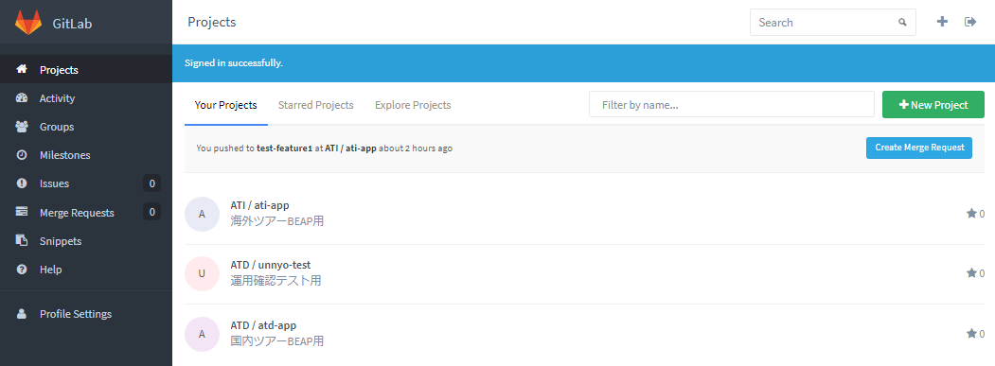

 |  | ・【Projects画面】検索欄にプロジェクト名を入力し、検索欄に表示されたプロジェクトを選択する。 |  |  |  |  |  |  | ・検索対象のプロジェクトが表示されることを確認する。 |  |  |  |  | □
 |  |  | 国内：atd-app

 |  | ・対象プロジェクト【Project画面】メニューより「Merge Requests」を選択する。 |  |  |  |  |  |  | ・対象プロジェクト【Project画面】メニューより「Merge Requests」を選択する。 |  |  |  |  | □
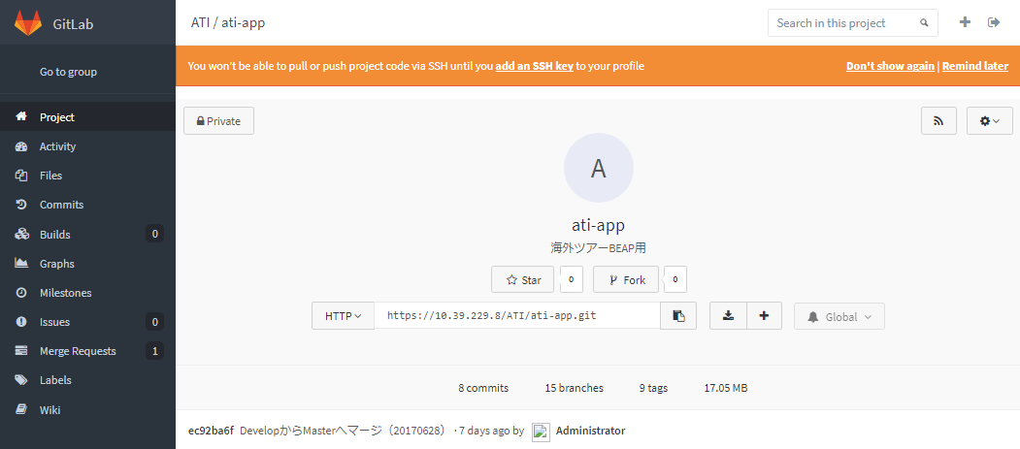

 |  | ・【Merge Requests(マージリクエスト一覧)画面】対象のマージリクエストを選択する。 |  |  |  |  |  |  | ・【リクエスト内容確認画面】が表示されることを確認する。 |  |  |  |  | □

 |  | ・【Merge Requests(リクエスト内容確認)画面】マージリクエストの内容を確認する。 |  |  |  |  |  |  | ・マージ内容に問題がないことを確認する。 |  |  |  |  | □
 |  |  | 画面上部 |  | マージリクエストのタイトル
 |  |  | 画面下部「Discussion」 |  | マージ内容の説明
 |  |  | 画面下部「Commits」 |  | コミット履歴
 |  |  | 画面下部「Changes」 |  | リクエストのファイル修正内容（差分）
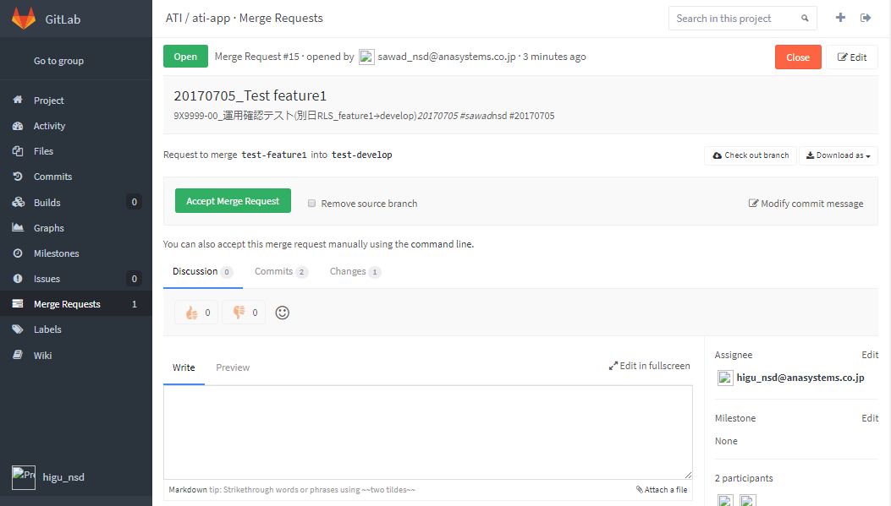

 |  | ・【Merge Requests(リクエスト内容確認)画面】マージ内容に問題がなければ「Accept Merge Request」ボタンを押下する。 |  |  |  |  |  |  | ・【マージ結果確認画面】へ遷移することを確認する。 |  |  |  |  | □
 |  |  | ※「Accept Merge Request」ボタンが表示されず、"This merge request contains merge conflicts"と表示されている場合、
 |  |  |  | コンフリクトが発生しているため「コンフリクトの解消」手順を実行する。
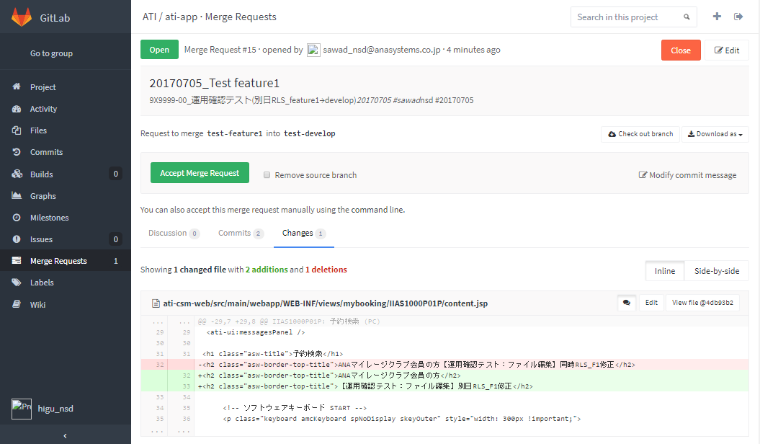

 |  | ・【Merge Requests(マージ結果確認)画面】画面左上のマージリクエストの状態を確認し、 |  |  |  |  |  |  | ・「Merged」メッセージが表示されることを確認する。 |  |  |  |  | □
 |  |  | 「Merged」と表示されていること。

ブランチ間のマージ (マージリクエストなし)
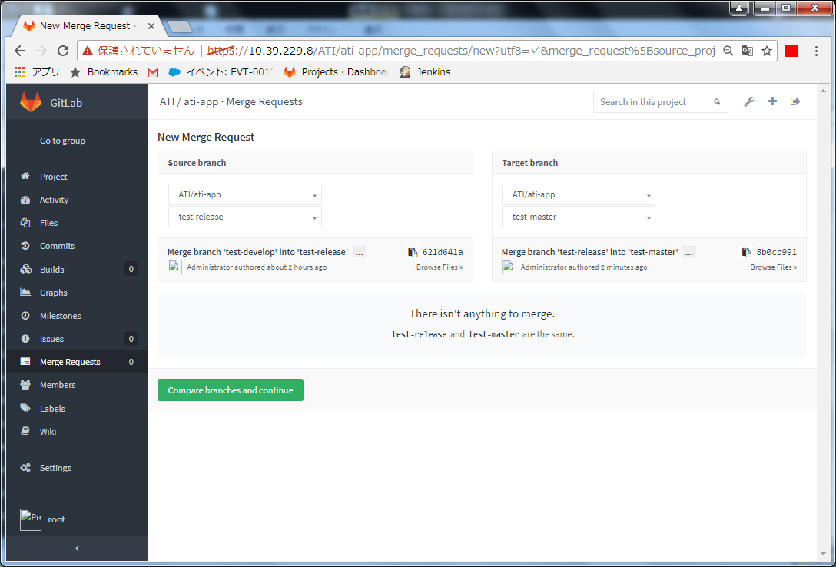
システム名 |  |  |  | ASWツアー国内 |  | ドキュメント名 |  | Git運用手順書(GitLab)MERGE |  |  | フェーズ | 詳細設計 | 版 | 1.0.0
設計書種別 |  |  |  | ブランチ間のマージ (マージリクエストなし) |  | ID |  |  | 名称 |  | 作成日 | 2017-02-11 | 作成者 | NSSOL平松
 |  |  |  |  |  |  |  |  |  |  | 更新日 |  | 更新者

 | ■実施シーン
 |  | 開発時

 | ■作業の前提 |  |  |  |  |  |  |  |  |  | ↓入力することで手順に反映
 |  | 操作ツールとして、GitLabを利用する。 |  |  |  |  |  |  |  | マージ元ブランチ | release
 |  | GitLabに接続、ログインし、初期画面が表示されている状態であること。 |  |  |  |  |  |  |  | マージ先ブランチ | master
 |  | Gitアカウントは、管理者アカウント（Username：root ）を利用する。（ownerレベル）

 | ブランチ間のマージ (マージリクエストあり)実行手順 |  |  |  |  |  |  |  |  |  |  |  |  |  | ﾁｪｯｸ
 | 前提条件 | 【GitLabログイン】
 |  | ・GitLabに管理者アカウントでログインできていること。 |  |  |  |  |  |  |  | ・ログインが出来て初期画面が表示されることを確認する。 |  |  |  |  | □

 | GitLab | 【ブランチ間のマージ (マージリクエストなし)】
 |  | ・【ログイン後の初期画面】メニューエリアより「Projects」を選択する。 |  |  |  |  |  |  |  | ・【Projects】画面へ移動することを確認する。 |  |  |  |  | □
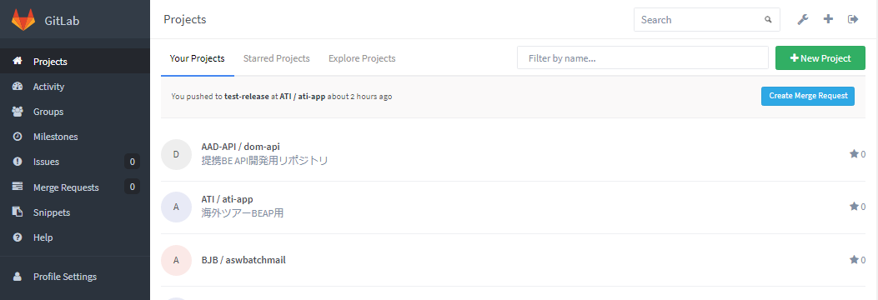

 |  | ・【Projects画面】検索欄にプロジェクト名を入力し、検索欄に表示されたプロジェクトを選択する。 |  |  |  |  |  |  |  | ・検索対象のプロジェクトが表示されることを確認する。 |  |  |  |  | □
 |  |  | 国内：atd-app

 |  | ・対象プロジェクト【Project画面】メニューより「Merge Requests」を選択する。 |  |  |  |  |  |  |  | ・対象プロジェクト【Project画面】メニューより「Merge Requests」を選択する。 |  |  |  |  | □

 |  | ・【Merge Requests(マージリクエスト一覧)画面】「New Merge Request」ボタンを押下する。 |  |  |  |  |  |  |  | ・【マージブランチ選択画面】が表示されることを確認する。 |  |  |  |  | □

 |  | ・【New Merge Request(マージブランチ選択)画面】ブランチを選択後、 |  |  |  |  |  |  |  | ・【リクエスト内容設定画面】が表示されることを確認する。 |  |  |  |  | □
 |  |  | 「Compare branches and continue」ボタンを押下する。
 |  |  | Source branch |  | マージ元のブランチ(release)
 |  |  | Target branch |  | マージ先のブランチ(master)
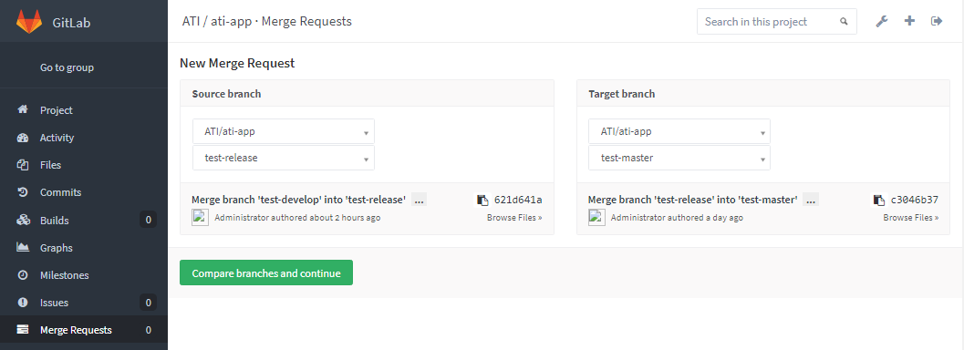

 |  | ・【New Merge Request(リクエスト内容設定)画面】下記内容を入力する、「Submit merge request」ボタンを押下する。 |  |  |  |  |  |  |  | ・【リクエスト内容確認画面】へ遷移することを確認する。 |  |  |  |  | □
 |  |  | Title(マージリクエストのタイトル) |  |  |  | リリース日(YYYYMMDD)_マージ元ブランチ(release)
 |  |  | Description(マージリクエストの内容説明) |  |  |  | 案件番号_案件名_リリース日(YYYYMMDD)
 |  |  | Assignee |  |  |  | 「Assign to me」ボタンを押下する。

 |  |  | ※２…管理者アカウントを利用する場合、デフォルトが「Administrator」のため選択は不要
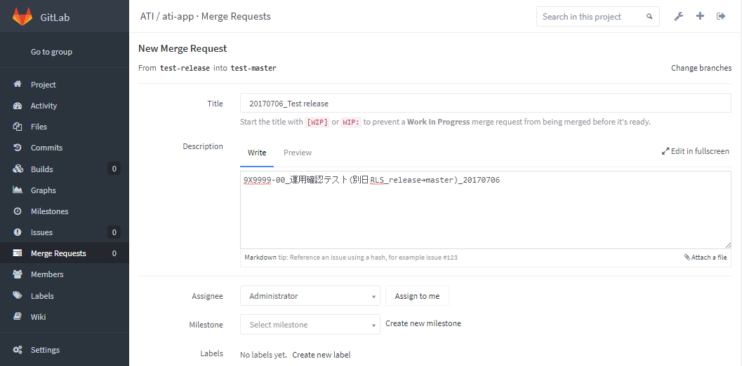

 |  | ・【New Merge Request(リクエスト内容設定)画面】マージリクエストの内容を確認する。
 |  |  | Commits |  |  |  | コミット履歴
 |  |  | Changes |  |  |  | リクエストのファイル修正内容(差分)
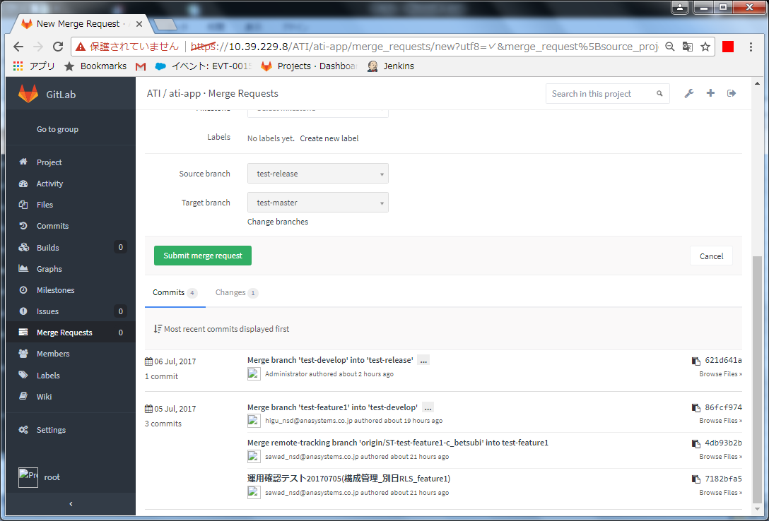

 |  | ・【New Merge Request(リクエスト内容設定)画面】「Submit merge request」ボタンを押下する。 |  |  |  |  |  |  |  | ・【リクエスト内容確認画面】へ遷移することを確認する。 |  |  |  |  | □
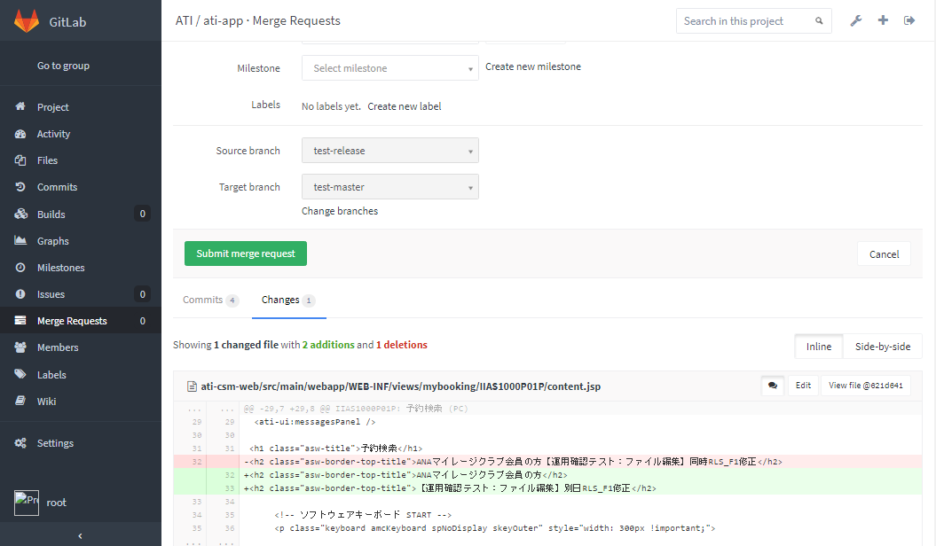

 |  | ・【Merge Requests(リクエスト内容確認)画面】マージリクエストの内容を再度確認する。 |  |  |  |  |  |  |  | ・マージ内容に問題がないことを確認する。 |  |  |  |  | □
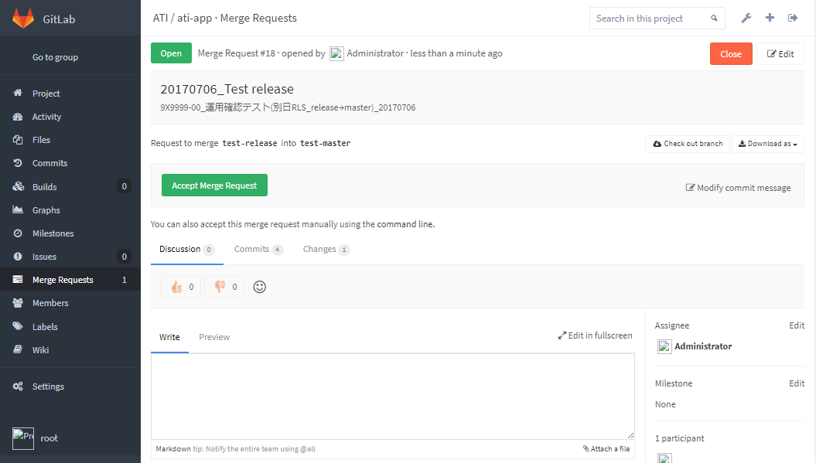

 |  |  | ・画面上部：マージリクエストのタイトル
 |  |  | ・画面下部「Discussion」：マージ内容の説明
 |  |  | ・画面下部「Commits」：コミット履歴
 |  |  | ・画面下部「Changes」：リクエストのファイル修正内容（差分）

 |  | ・【Merge Requests(リクエスト内容確認)画面】マージ内容に問題がなければ「Accept Merge Request」ボタンを押下する。 |  |  |  |  |  |  |  | ・【マージ結果確認画面】へ遷移することを確認する。 |  |  |  |  | □
 |  |  | ※「Accept Merge Request」ボタンが表示されず、"This merge request contains merge conflicts"と表示されている場合、
 |  |  |  | コンフリクトが発生しているため「コンフリクトの解消」手順を実行する。
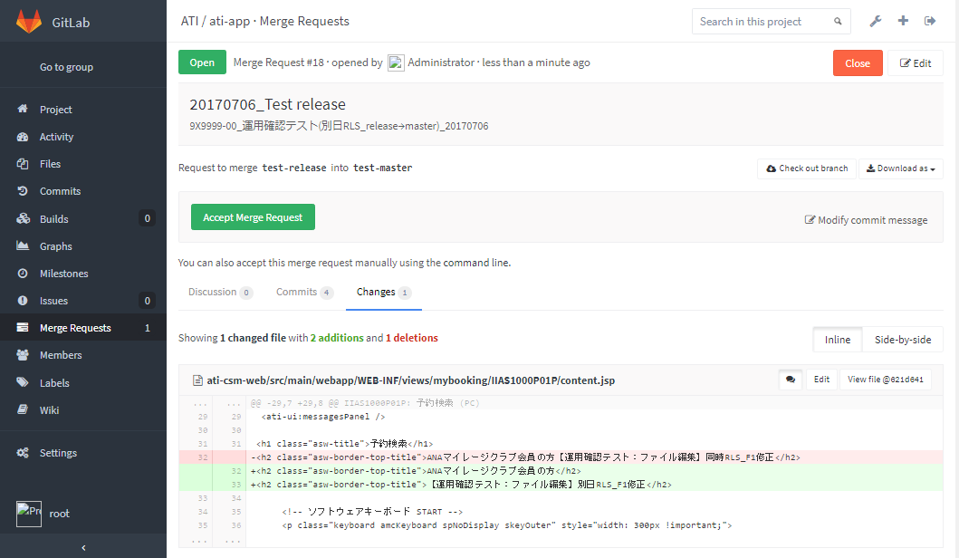

 |  | ・【Merge Requests(マージ結果確認)画面】画面左上のマージリクエストの状態を確認し、 |  |  |  |  |  |  |  | ・「Merged」メッセージが表示されることを確認する。 |  |  |  |  | □
 |  |  | 「Merged」と表示されていること。

 |  | ・対象プロジェクト【Project画面】メニューより「Merge Requests」を選択する。 |  |  |  |  |  |  |  |  |  |  |  |  | □
 |  | ・「Create Marge Request」ボタンを押下する。
 |  | ・以下のブランチを選択後、「Compare branches and continue」ボタンを押下する。 |  |  |  |  |  |  |  | ・”There isn't anything to merge.”のメッセージが表示されることを確認する。
 |  |  | Source branch |  | マージ元のブランチ(release)
 |  |  | Target branch |  | マージ先のブランチ(master)

developブランチへのマージリクエスト
システム名 |  |  |  | ASWツアー国内 |  | ドキュメント名 |  | Git運用手順書(GitLab)MERGE |  |  | フェーズ | 詳細設計 | 版 | 1.0.0
設計書種別 |  |  |  | developブランチへのマージリクエスト |  | ID |  |  | 名称 |  | 作成日 | 2017-02-11 | 作成者 | NSSOL平松
 |  |  |  |  |  |  |  |  |  |  | 更新日 |  | 更新者

 | ■実施シーン
 |  | 開発時

 | ■作業の前提
 |  | 操作ツールとして、GitLabを利用する。
 |  | GitLabに接続、ログインし、初期画面が表示されている状態であること。
 |  | 当手順書のブランチ名はサンプルです。[マージ元ブランチ：feature] [マージ先ブランチ：develop]
 |  | Gitアカウントは、開発者（Developer）以上の権限を持つアカウントを利用する。（GitLab UIにて設定・管理）

 | developブランチへのマージリクエスト実行手順 |  |  |  |  |  |  |  |  |  |  |  |  |  | ﾁｪｯｸ
 | 前提条件 | 【GitLabログイン】
 |  | ・GitLabに開発者以上の権限を持つアカウントでログインできていること。 |  |  |  |  |  |  |  | ・ログインが出来て初期画面が表示されることを確認する。 |  |  |  |  | □

 | GitLab | 【developブランチへのマージリクエスト】
 |  | ・【ログイン後の初期画面】メニューエリアより「Projects」を選択する。 |  |  |  |  |  |  |  | ・【Projects】画面へ移動することを確認する。 |  |  |  |  | □

 |  | ・【Projects画面】検索欄にプロジェクト名を入力し、検索欄に表示されたプロジェクトを選択する。 |  |  |  |  |  |  |  | ・検索対象のプロジェクトが表示されることを確認する。 |  |  |  |  | □
 |  |  | 国内：atd-app

 |  | ・対象プロジェクト【Project画面】メニューより「Merge Requests」を選択する。 |  |  |  |  |  |  |  | ・【マージブランチ選択画面】が表示されることを確認する。 |  |  |  |  | □

 |  | ・【New Merge Request(マージブランチ選択)画面】ブランチを選択後、 |  |  |  |  |  |  |  | ・【リクエスト内容設定画面】が表示されることを確認する。 |  |  |  |  | □
 |  |  | 「Compare branches and continue」ボタンを押下する。
 |  |  | Source branch |  | マージ元のブランチ(feature)
 |  |  | Target branch |  | マージ先のブランチ(develop)
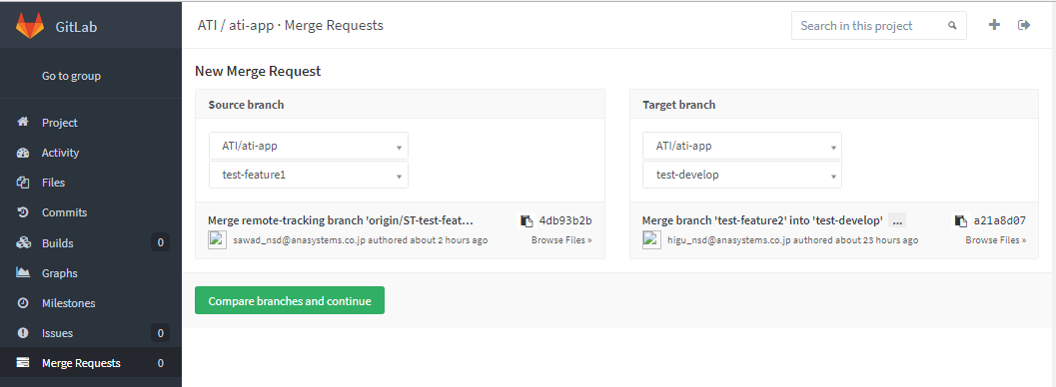

 |  | ・【New Merge Request(リクエスト内容設定)画面】 |  |  |  |  |  |  |  | ・入力内容、選択内容が正しいことを確認する。 |  |  |  |  | □
 |  |  | Title(マージリクエストのタイトル) |  |  |  | リリース日(YYYYMMDD)_マージ元ブランチ(feature)
 |  |  | Description(マージリクエストの内容説明) |  |  |  | 案件番号_案件名_リリース日(YYYYMMDD)
 |  |  |  |  |  |  | #GITユーザ名
 |  |  |  |  |  |  | #マージリクエスト送信日(YYYYMMDD)
 |  |  | Assignee |  |  |  | マージリクエストの担当者(ASYLIB担当)
 |  |  |  | ※ブランチに複数案件のソースを保持している場合は,
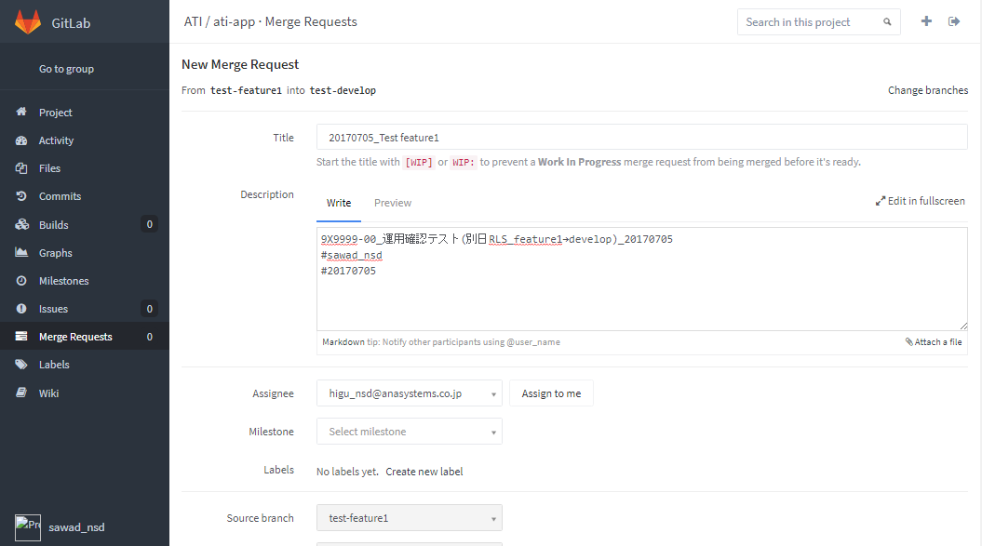
 |  |  |  | 案件番号_案件名_リリース日(YYYYMMDD)を案件分追加する。

 |  | ・【New Merge Request(リクエスト内容設定)画面】マージリクエストの内容を確認する。 |  |  |  |  |  |  |  | ・マージ内容に問題がないことを確認する。 |  |  |  |  | □
 |  |  | Commits |  |  |  | コミット履歴
 |  |  | Changes |  |  |  | リクエストのファイル修正内容(差分)
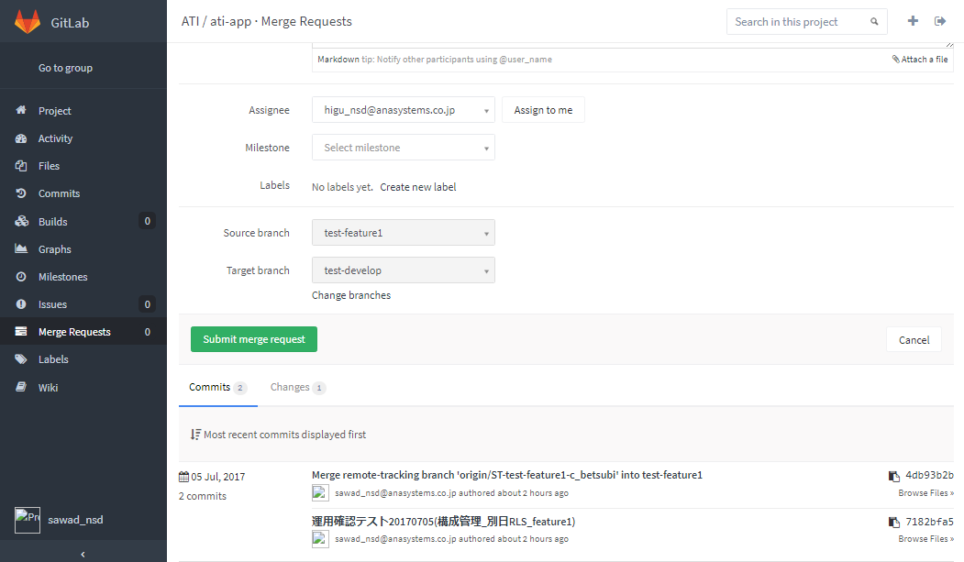

 |  | ・【New Merge Request(リクエスト内容設定)画面】「Submit merge request」ボタンを押下する。 |  |  |  |  |  |  |  | ・【リクエスト内容確認画面】へ遷移することを確認する。 |  |  |  |  | □
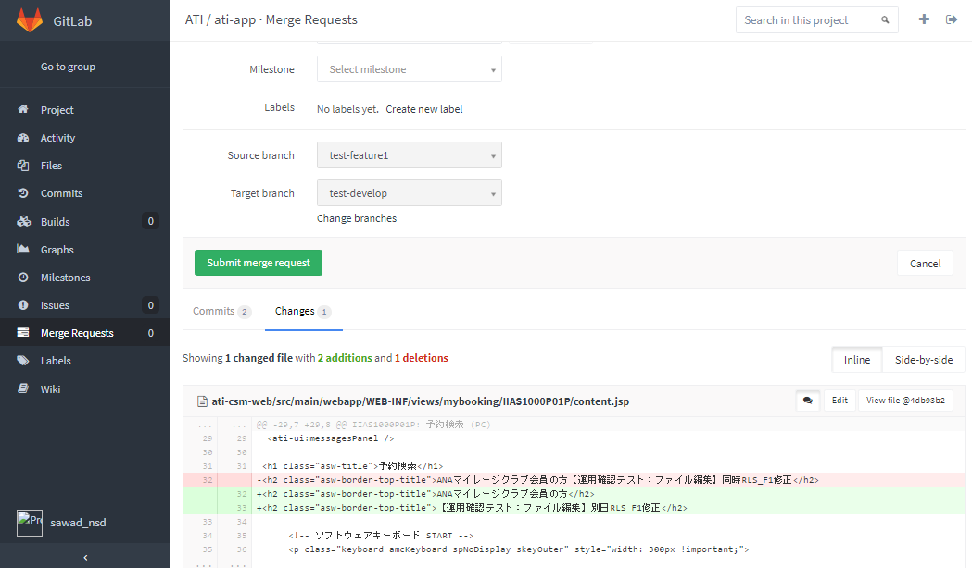

 |  | ・【マージリクエスト作成結果画面】【Merge Requests(リクエスト内容確認)画面】 |  |  |  |  |  |  |  | ・マージ内容に問題がないことを確認する。 |  |  |  |  | □


 |  |  | ・画面上部：マージリクエストのタイトル
 |  |  | ・画面下部「Discussion」：マージ内容の説明
 |  |  | ・画面下部「Commits」：コミット履歴
 |  |  | ・画面下部「Changes」：リクエストのファイル修正内容（差分）
 |  |  | ※「Accept Merge Request」ボタンは押下しないこと。

 |  | ・ASYLIB担当者へマージリクエスト送信完了の連絡を行う。 |  |  |  |  |  |  |  |  |  |  |  |  | □

develop⇒featureブランチへのマージ
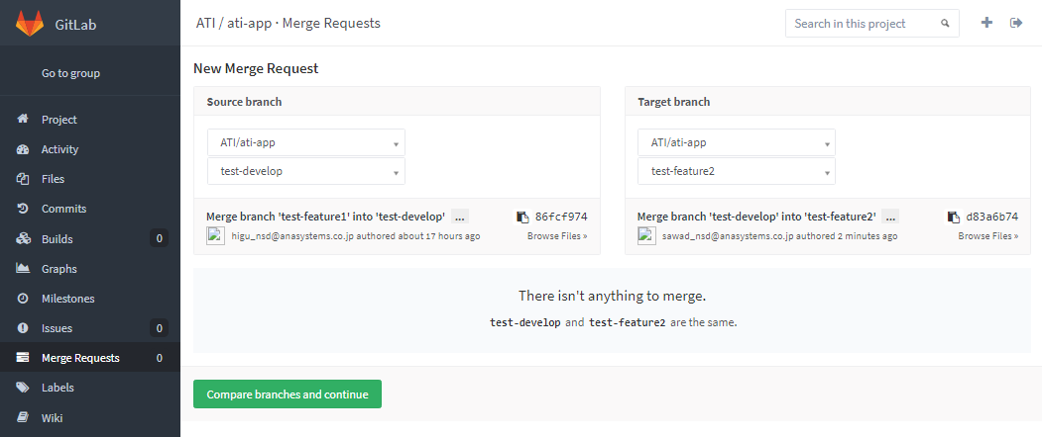
システム名 |  |  |  | ASWツアー国内 |  | ドキュメント名 |  | Git運用手順書(GitLab)MERGE |  |  | フェーズ | 詳細設計 | 版 | 1.0.0
設計書種別 |  |  |  | develop⇒featureブランチへのマージ |  | ID |  |  | 名称 |  | 作成日 | 2017-02-11 | 作成者 | NSSOL平松
 |  |  |  |  |  |  |  |  |  |  | 更新日 |  | 更新者

 | ■実施シーン
 |  | 開発時

 | ■作業の前提
 |  | 操作ツールとして、GitLabを利用する。
 |  | GitLabに接続、ログインし、初期画面が表示されている状態であること。
 |  | 当手順書のブランチ名はサンプルです。[マージ元ブランチ：develop] [マージ先ブランチ：feature]
 |  | Gitアカウントは、開発者（Developer）以上の権限を持つアカウントを利用する。（GitLab UIにて設定・管理）

 | develop⇒featureブランチへのマージ実行手順 |  |  |  |  |  |  |  |  |  |  |  |  |  | ﾁｪｯｸ
 | 前提条件 | 【GitLabログイン】
 |  | ・GitLabに開発者以上の権限を持つアカウントでログインできていること。 |  |  |  |  |  |  |  | ・ログインが出来て初期画面が表示されることを確認する。 |  |  |  |  | □

 | GitLab | 【develop⇒featureブランチへのマージ】
 |  | ・【ログイン後の初期画面】メニューエリアより「Projects」を選択する。 |  |  |  |  |  |  |  | ・【Projects】画面へ移動することを確認する。 |  |  |  |  | □

 |  | ・【Projects画面】検索欄にプロジェクト名を入力し、検索欄に表示されたプロジェクトを選択する。 |  |  |  |  |  |  |  | ・検索対象のプロジェクトが表示されることを確認する。 |  |  |  |  | □
 |  |  | 国内：atd-app

 |  | ・対象プロジェクト【Project画面】メニューより「Merge Requests」を選択する。 |  |  |  |  |  |  |  | ・【マージリクエスト一覧画面】が表示されることを確認する。 |  |  |  |  | □
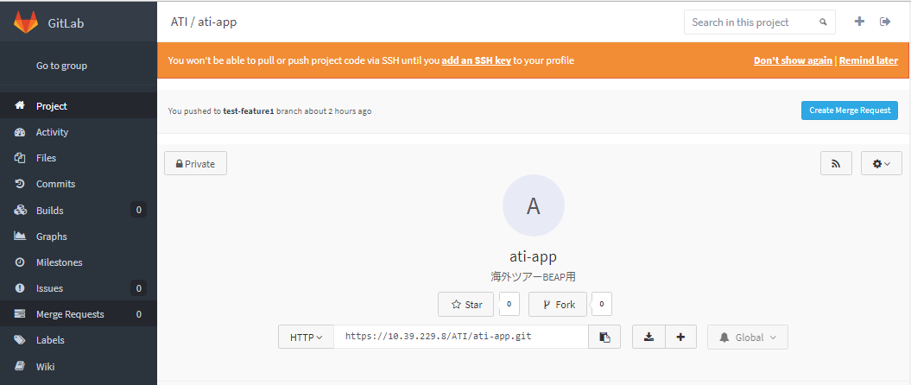

 |  | ・【Merge Requests(マージリクエスト一覧)画面】「New Merge Request」ボタンを押下する。 |  |  |  |  |  |  |  | ・【マージブランチ選択画面】が表示されることを確認する。 |  |  |  |  | □

 |  | ・【New Merge Request(マージブランチ選択)画面】ブランチを選択後、 |  |  |  |  |  |  |  | ・【リクエスト内容設定画面】が表示されることを確認する。 |  |  |  |  | □
 |  |  | 「Compare branches and continue」ボタンを押下する。
 |  |  | Source branch |  | マージ元のブランチ(develop)
 |  |  | Target branch |  | マージ先のブランチ(feature)

 |  | ・【New Merge Request(リクエスト内容設定)画面】 |  |  |  |  |  |  |  | ・入力内容、選択内容が正しいことを確認する。 |  |  |  |  | □
 |  |  | Title(マージリクエストのタイトル) |  |  |  | リリース日(YYYYMMDD)_マージ元ブランチ(develop)
 |  |  | Description(マージリクエストの内容説明) |  |  |  | 特に記載不要
 |  |  | Assignee |  |  |  | 「Assign to me」ボタンを押下（ログインユーザが設定されることを確認する）
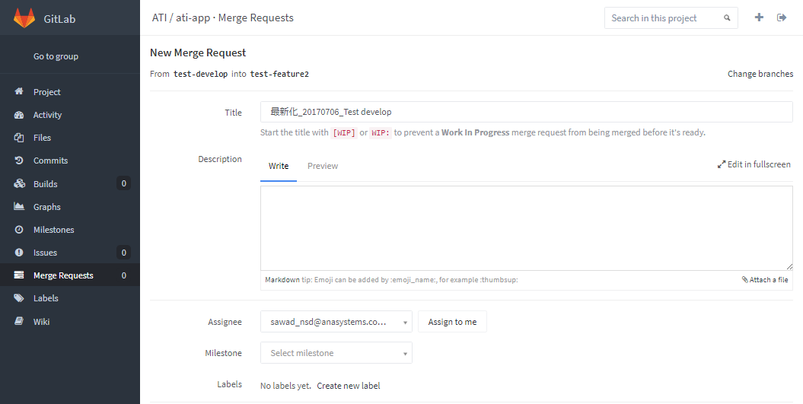

 |  | ・【New Merge Request(リクエスト内容設定)画面】マージリクエストの内容を確認する。 |  |  |  |  |  |  |  | ・マージ内容に問題がないことを確認する。 |  |  |  |  | □
 |  |  | Commits |  |  |  | コミット履歴
 |  |  | Changes |  |  |  | リクエストのファイル修正内容(差分)

 |  | ・【New Merge Request(リクエスト内容設定)画面】「Submit merge request」ボタンを押下する。 |  |  |  |  |  |  |  | ・【リクエスト内容確認画面】へ遷移することを確認する。 |  |  |  |  | □

 |  | ・【マージリクエスト作成結果画面】【Merge Requests(リクエスト内容確認)画面】 |  |  |  |  |  |  |  | ・マージ内容に問題がないことを確認する。 |  |  |  |  | □

 |  |  | ・画面上部：マージリクエストのタイトル
 |  |  | ・画面下部「Discussion」：マージ内容の説明
 |  |  | ・画面下部「Commits」：コミット履歴
 |  |  | ・画面下部「Changes」：リクエストのファイル修正内容（差分）
 |  |  | ※「Accept Merge Request」ボタンは押下しないこと。

 |  | ・【Merge Requests(リクエスト内容確認)画面】マージ内容に問題がなければ「Accept Merge Request」ボタンを押下する。 |  |  |  |  |  |  |  | 【マージ結果確認画面】へ遷移することを確認する。 |  |  |  |  | □
 |  |  | ※「Accept Merge Request」ボタンが表示されず、"This merge request contains merge conflicts"と
 |  |  | 表示されている場合、コンフリクトが発生しているため「コンフリクトの解消」手順を実行する。
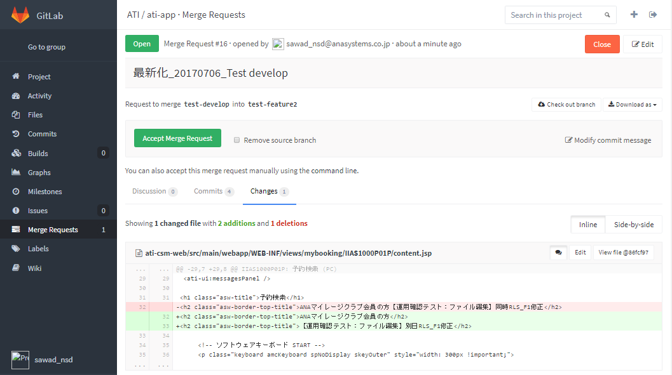

 |  | ・【Merge Requests(マージ結果確認)画面】画面左上のマージリクエストの状態を確認し、 |  |  |  |  |  |  |  | ・「Merged」メッセージが表示されることを確認する。 |  |  |  |  | □
 |  |  | 「Merged」と表示されていること。

 |  | ・対象プロジェクト【Project画面】メニューより「Merge Requests」を選択する。
 |  | ・以下のブランチを選択後、「Compare branches and continue」ボタンを押下する。 |  |  |  |  |  |  |  | ・”There isn't anything to merge.”のメッセージが表示されることを確認する。 |  |  |  |  | □
 |  |  | Source branch |  | マージ元のブランチ()
 |  |  | Target branch |  | マージ先のブランチ()

コンフリクトの解消(管理者)
システム名 |  |  |  | ASWツアー国内 | ドキュメント名 | Git運用手順書(GitLab)MERGE |  |  | フェーズ | 詳細設計 | 版 | 1.0.0
設計書種別 |  |  |  | コンフリクトの解消(管理者) | ID |  | 名称 |  | 作成日 | 2017-02-11 | 作成者 | NSSOL平松
 |  |  |  |  |  |  |  |  | 更新日 |  | 更新者

 | ■実施シーン
 |  | 開発時

 | ■作業の前提
 |  | 操作ツールとして、GitLabを利用する。
 |  | GitLabに接続、ログインし、初期画面が表示されている状態であること。
 |  | Gitアカウントは、開発者（Developer）以上の権限を持つアカウントを利用する。

 | コンフリクトの解消実行手順 |  |  |  |  |  |  |  |  |  |  |  | ﾁｪｯｸ
 | 前提条件 | 【GitLabログイン】
 |  | ・GitLabに開発者以上の権限を持つアカウントでログインできていること。 |  |  |  |  |  | ・ログインが出来て初期画面が表示されることを確認する。 |  |  |  |  | □

 | GitLab | 【コンフリクトの解消】
 |  | ・【Merge Request画面】「Accept Merge Request」ボタンが表示されず、 |  |  |  |  |  | ・コンフリクトが発生して自動マージが出来ないことを確認する。 |  |  |  |  | □
 |  |  | 以下のメッセージが表示されるとGitLabによる自動マージはできないため、Egitにて手動マージを行う。
 |  |  | This merge request contains merge conflicts
 |  |  | Please resolve these conflicts or merge this request manually.

 |  | ・開発側へ手動マージを依頼する。 |  |  |  |  |  | ・開発側に手動マージ依頼を行ったことを確認する。 |  |  |  |  | □
 |  | ・開発側より手動マージ完了の報告を受ける。 |  |  |  |  |  | ・開発側に手動マージ完了報告を受け取ったを行ったことを確認する。 |  |  |  |  | □

 |  | ・【Merge Requests(リクエスト内容確認)画面】マージ内容に問題がなければ「Accept Merge Request」ボタンを押下する。 |  |  |  |  |  | ・【マージ結果確認画面】へ遷移することを確認する。 |  |  |  |  | □
 |  |  | ※コンフリクトが解消し、マージが完了していると実行可能となる。
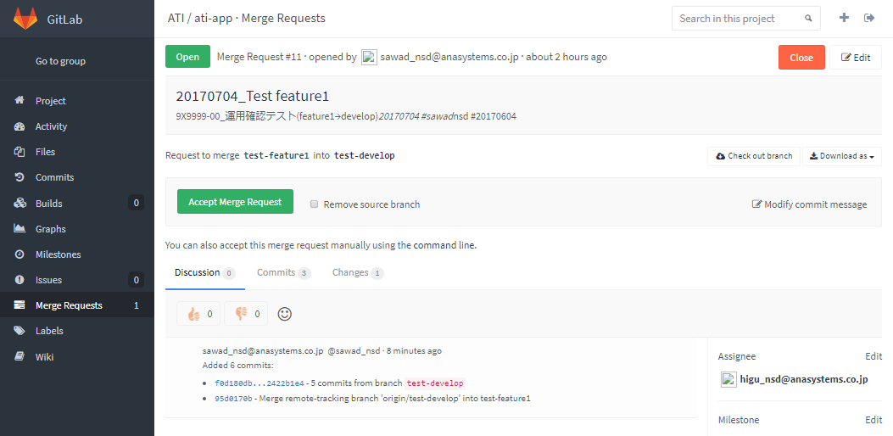

 |  | ・【Merge Requests(マージ結果確認)画面】画面左上のマージリクエストの状態を確認し、 |  |  |  |  |  | ・「Merged」メッセージが表示されることを確認する。
 |  |  | 「Merged」と表示されていること。
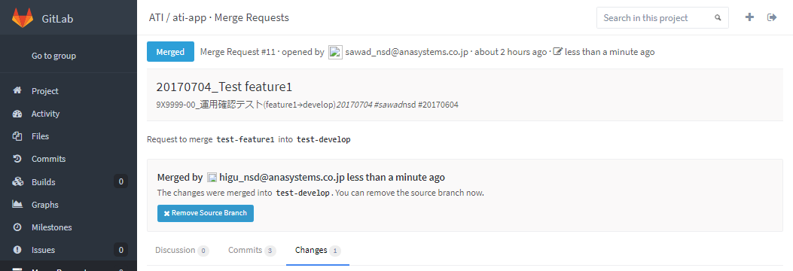

 |  | ・開発側にマージ完了の旨を報告する。（開発者のEgit上のプロジェクト削除が必要となるため） |  |  |  |  |  | ・開発側にマージ完了報告を行ったことを確認する。 |  |  |  |  | □

